Tabelle1
UG | OG | h(x) | H(x) | f(x) | F(x) | f(x)_dichte
0 | 2 | 20 | 20 | 0.2 | 0.2 | 0.10
2 | 3 | 15 | 35 | 0.15 | 0.35 | 0.15
3 | 5 | 20 | 55 | 0.2 | 0.55 | 0.10
5 | 8 | 35 | 90 | 0.35 | 0.9 | 0.12
8 | 12 | 10 | 100 | 0.1 | 1 | 0.03
12 | undendlich |  | 100 | 1 | 1 |  | n = | 100

(d) | größer gleich H(4)

 | 0.45
 | 45
 | 55
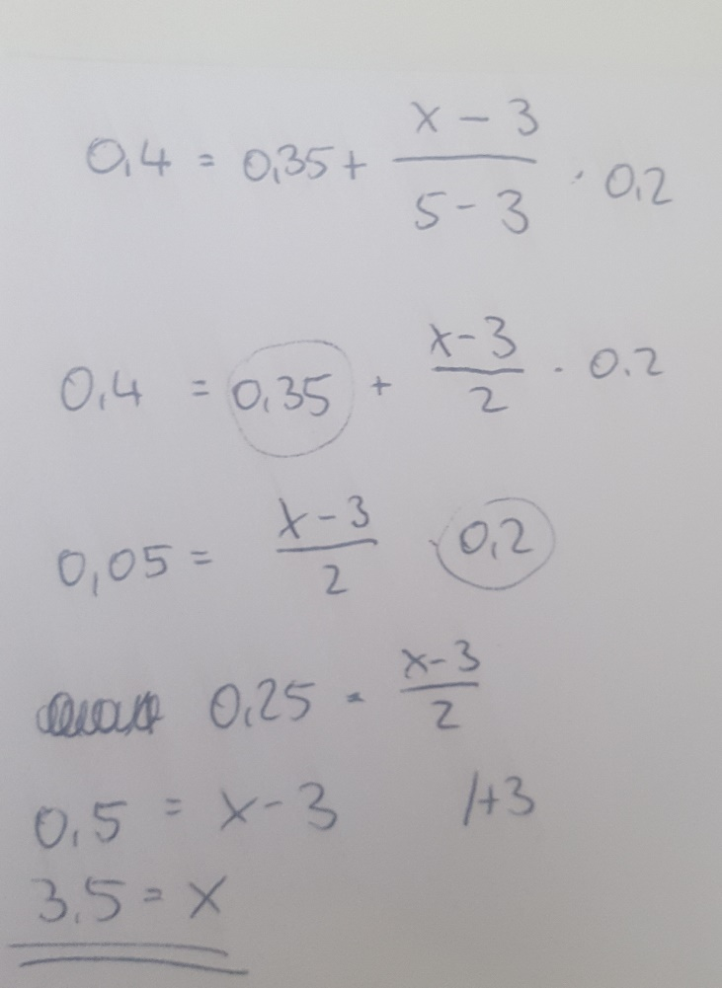
(e) | die 40 sonnenärmsten Tage
 | entspricht 40 Prozent unserer Verteilung (betrachten die unteren (wenigsten) Sonnenstunden)
 | befinden uns in der 3. Klasse
 | berechne x (anzahl der durchschnittlichen Sonnenstunden)
 | auflösen nach x (siehe Bild rechts)
 | x = 3,5

(f) | 0.925 | Interpolation | für x = 9
 | 0.45 | Interpolation | für x = 4

 | F(9)-F(4)
 | 0.475

